Смета
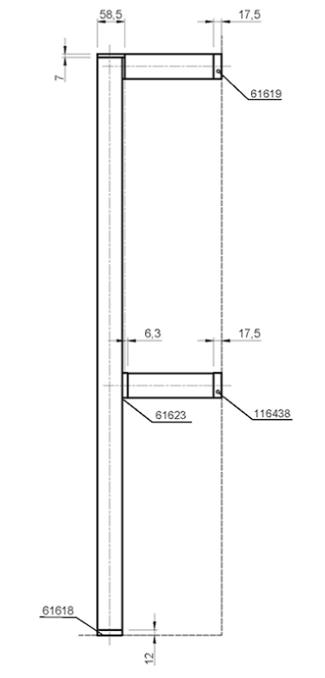
Висота | 2600
Ширина полиці | 450

Довжина вертикальної стійки | 2581
Довжина верхньої | 175.5
Довжина допоміжної | 169.2
Для труби - 26мм

